EnergyMix
 | 2015 | 2030 | 2050
Fossil fuels | 0.406 | 0.01 | 0 | https://www.enecho.meti.go.jp/statistics/total_energy/pdf/stte_026.pdf
Coal | 0.257 | 0.19 | 0
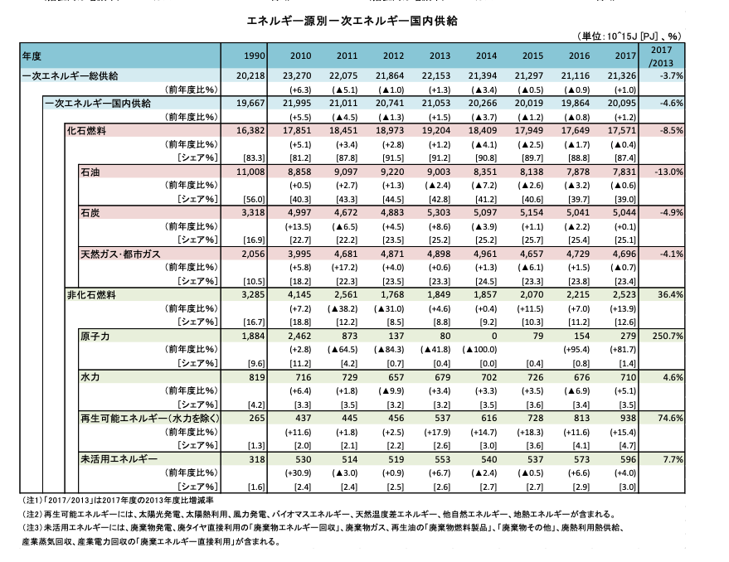
Natural gass | 0.233 | 0.2 | 0
Renewables | 0.1 | 0.38 | 0.6
Atomic energy | 0.004 | 0.22 | 0.4

